상품제안서
애니존 스마트폰 자바라 집게형 거치대 T12 | 상품코드: F23191

 |  |  |  |  |  |  | 02-412-0044 | www.easy1.co.kr
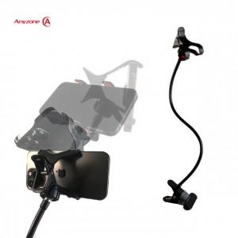

【상세/제작정보】

【인쇄/포장옵션】 | 레이저 / 포장지포장

【공급단가】 | 수량 | 50~ | 100~ | 500~ | 1,000~ | 2,000~
*VAT별도 | 단가 | 4,660원 | 4,490원 | 4,310원 | 4,140원 | 4,040원

【상품 URL】 | http://www.easy1.co.kr/src/goods_detail.php?gdno=23191

